상품제안서
이노젠 아이미스트 에어 무드등 휴대용 무선가습기 | 상품코드: S44203

 |  |  |  |  |  |  | 02-713-8555 | www.synergygift.co.kr
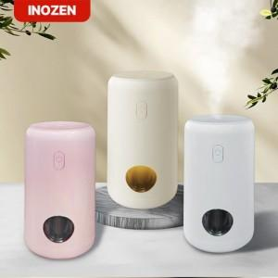

【상세/제작정보】

【인쇄/포장옵션】 | 레이저, 풀칼라 / 포장지포장

【공급단가】 | 수량 | 30~ | 50~ | 100~ | 500~ | 1,000~
*VAT별도 | 단가 | 8,840원 | 8,590원 | 8,390원 | 7,840원 | 7,690원

【상품 URL】 | https://www.synergygift.co.kr:443/src/goods_detail.php?gdno=44203

